상품제안서
마인드플랜 육각형(주문제작형) | 상품코드: F23488

 |  |  |  |  |  |  | 02-412-0044 | www.easy1.co.kr
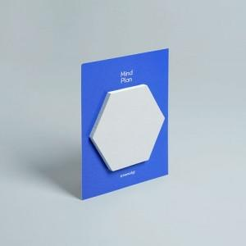

【상세/제작정보】 | <p><span style="font-size: 12pt;"><b>* 간지-풀컬러인쇄 / 내지-기성사용(인쇄불가)</b></span></p><p><span style="font-size: 12pt;"><b>* 배송비- 한박스 1200개 / 6000원별도</b></span></p><p><span style="font-size: 12pt;"><b>* 최소수량 이하 제작은 문의부탁드립니다</b></span></p>

【인쇄/포장옵션】 | 풀칼라 / OPP(비닐)

【공급단가】 | 수량 | 400~ | 600~ | 1,000~ | 3,000~ | 5,000~
*VAT별도 | 단가 | 1,070원 | 750원 | 580원 | 462원 | 405원

【상품 URL】 | https://dev.easy1.co.kr:443/src/goods_detail.php?gdno=23488

